Грузовые шины
 | Ось | Бренд | Цена оптовая без скидки, бел. руб | Ориентировочная розничная цена | Остатки на складе | * - величину оптовой скидки можете уточнить у менеджера, ответственного за Ваш регион
 |  |  |  | бел. руб

Обращаем Ваше внимание: рисунки протектора находятся в конце файла
225/75R17.5 KLD200 129/127M 14PR Ведущая Страна производства: Таиланд (ВОЗВРАТ НЕВОЗМОЖЕН!) | Ведущая | LINGLONG | 526.11 | 395.00 | 1
235/75R17.5 KLS200 132/130M 14PR Рулевая/Прицепная Страна производства: Таиланд (ВОЗВРАТ НЕВОЗМОЖЕН!) | Рулевая/Прицепная | LINGLONG | 557.70 | 418.00 | 2
245/70R17.5 KLD200 136/134M 16PR Ведущая Страна производства: Таиланд (ВОЗВРАТ НЕВОЗМОЖЕН!) | Ведущая | LINGLONG | 610.26 | 458.00 | 2
245/70R17.5 KLT200 143/141J 18PR Прицепная Страна производства: Таиланд (ВОЗВРАТ НЕВОЗМОЖЕН!) | Прицепная | LINGLONG | 568.22 | 426.00 | 6
245/70R19.5 KLD200 136/134M 16PR Ведущая Страна производства: Таиланд (ВОЗВРАТ НЕВОЗМОЖЕН!) | Ведущая | LINGLONG | 631.41 | 474.00 | 6
265/70R19.5 KLD200 140/138M 16PR Ведущая Страна производства: Таиланд (ВОЗВРАТ НЕВОЗМОЖЕН!) | Ведущая | LINGLONG | 726.74 | 545.00 | 6
295/80R22.5 KTD300 152/148M 16PR Ведущая Страна производства: Таиланд (ВОЗВРАТ НЕВОЗМОЖЕН!) | Ведущая | LINGLONG | 1113.50 | 835.00 | 6
295/80R22.5 KTS300 154/149M 18PR Рулевая Страна производства: Таиланд (ВОЗВРАТ НЕВОЗМОЖЕН!) | Рулевая | LINGLONG | 1096.66 | 822.00 | 8
315/80R22.5 KTS300 158/150L(154/150M) 22PR Рулевая Страна производства: Таиланд (ВОЗВРАТ НЕВОЗМОЖЕН!) | Рулевая | LINGLONG | 1176.20 | 882.00 | 2
385/65R22.5 LTL863 160J(158L) 20PR Прицепная Страна производства: Таиланд (ВОЗВРАТ НЕВОЗМОЖЕН!) | Прицепная | LINGLONG | 1241.36 | 931.00 | 1
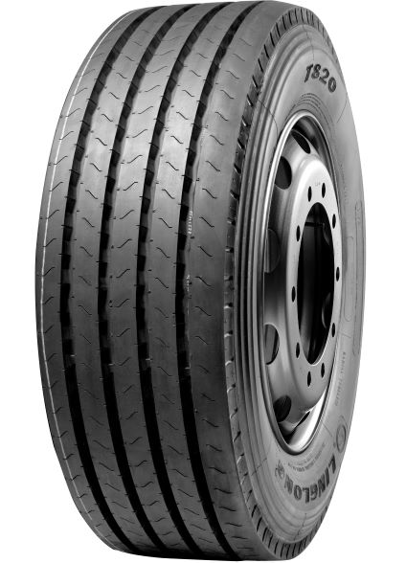

T820

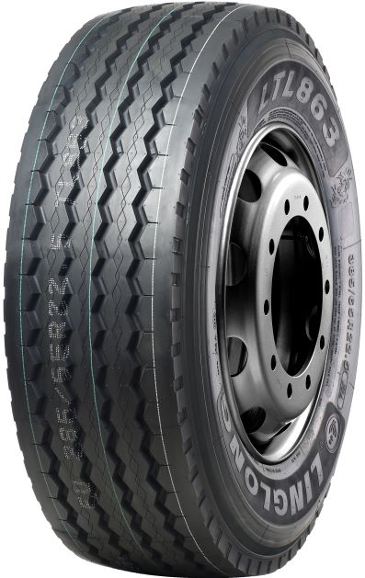

LTL863

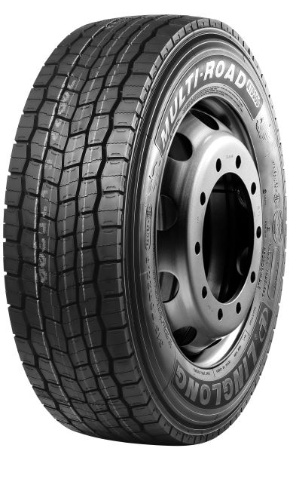

KTD300

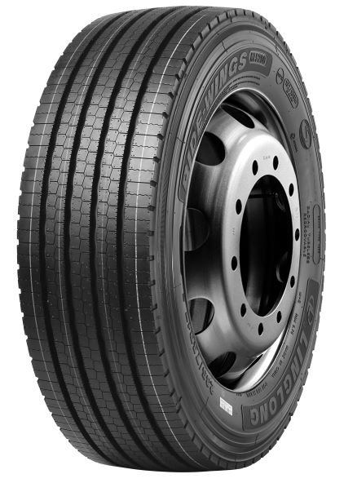

KLS200

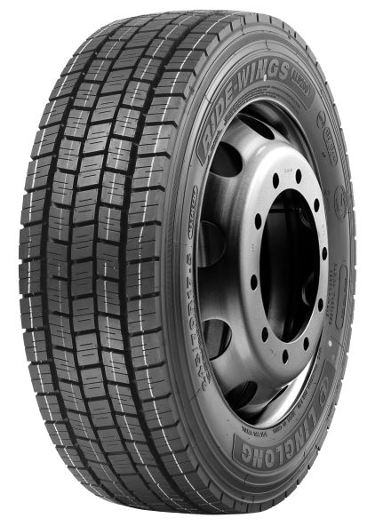

KLD200

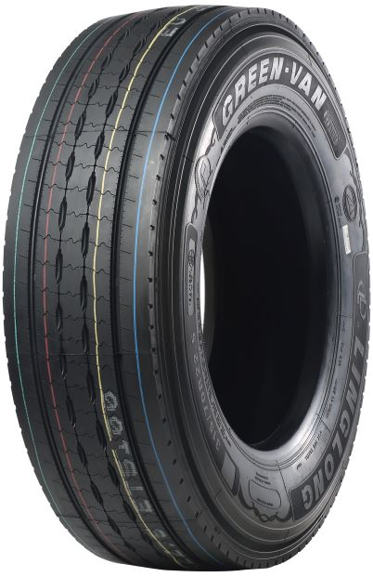

ETS100

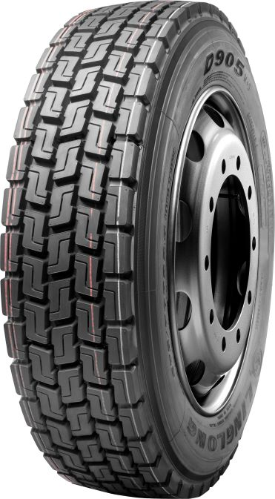

D905

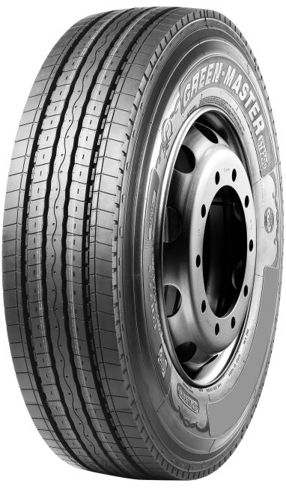

KTS300

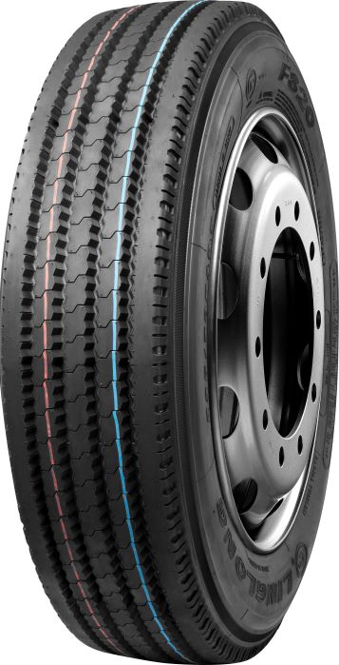

F820

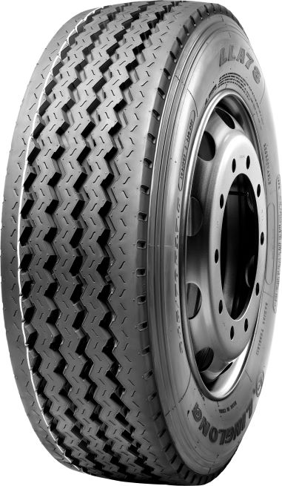

LLA78

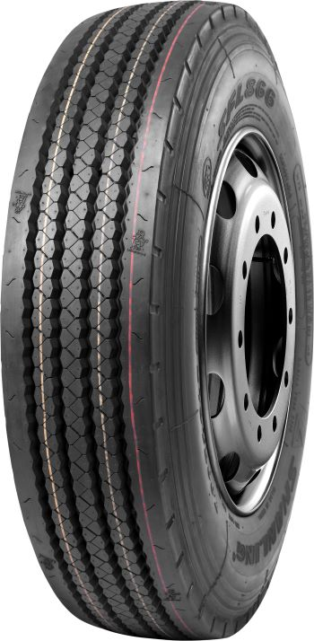

LFL866

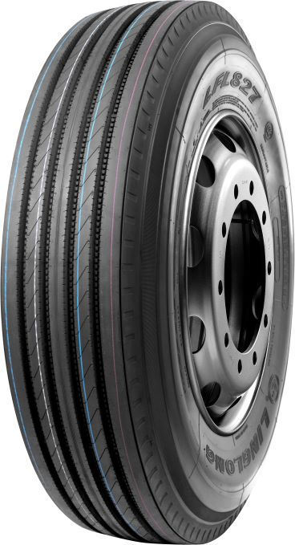

LFL827

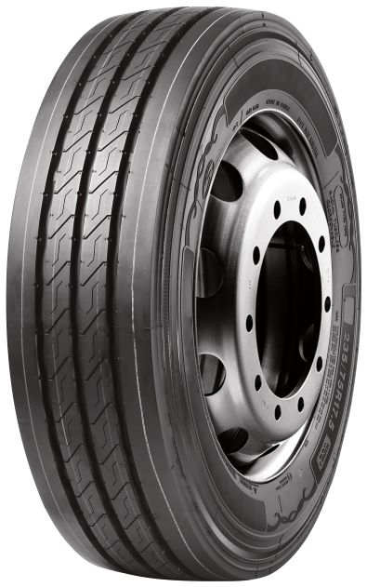

KLT200

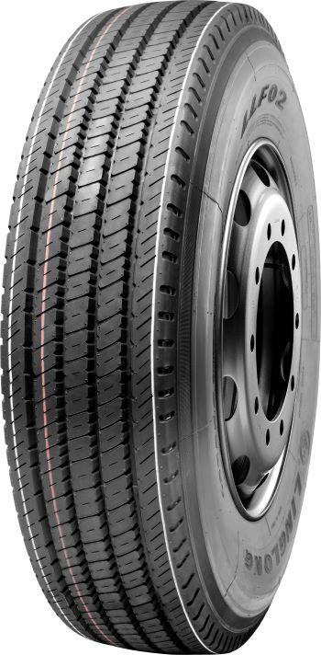

LLF02

